Google Colaboratory
개발환경
1. Google Colaboratory
- 구글 계정 생성
- Google colaboratory 사이트 접속
https://colab.research.google.com
클라우드에서 실행되므로 별도 설치가 필요 없다.

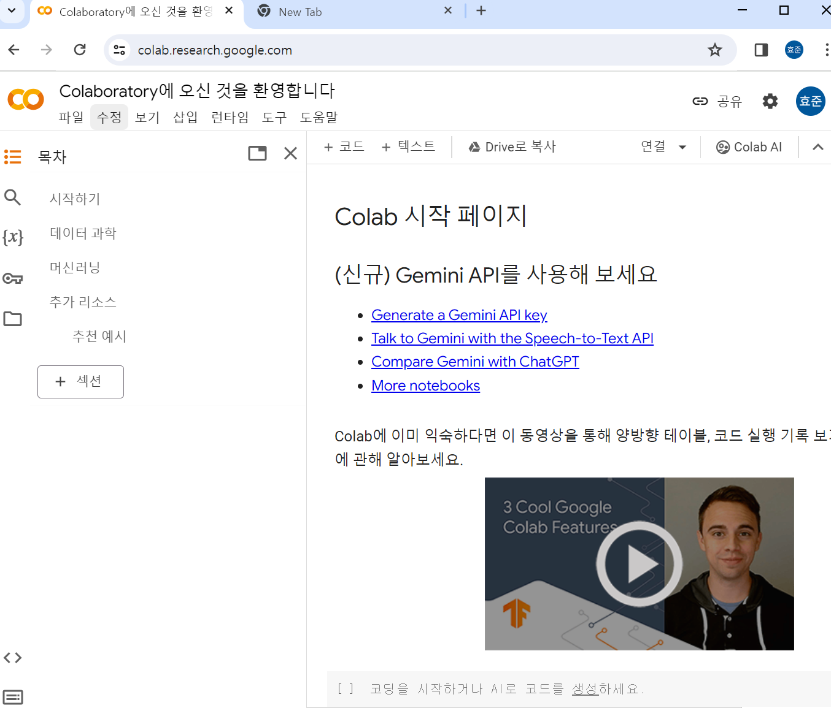

세션과 인스턴스
- 세션과 인스턴스에 관해 90분 규칙과 12시간 규칙이라는 독자적인 규칙이 있다.
* 90분 규칙
- 노트북의 세션이 끊기고 나서 90분 경과 하면 인스턴스가 소멸되는 규칙
* 12시간 규칙
- Google Colaboratory를 시작하기 위해 새로노트북을 여는데, 그때 새로 인스턴스가 가동된다.

* 세션관리
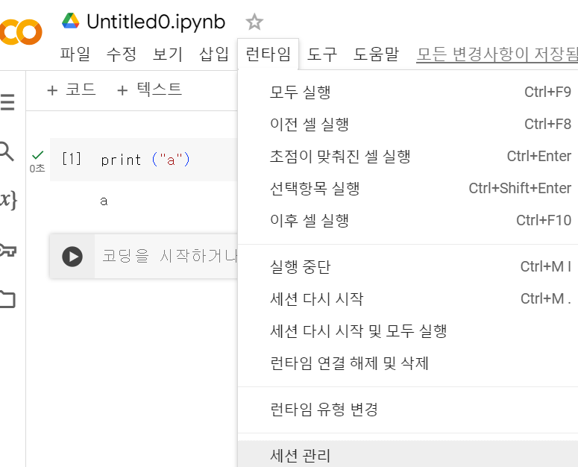

- 특정 세션을 닫을 수 있다.

2. CPU, GPU, TPU
- CPU는 입력 장치 등으로부터 바든 데이터에 대해 연산을 실시하고, 결과르 출력 장치 등으로 출력
- GPU는 CPU보다 병렬 연산 성능이 뛰어나서 행렬 연산을 잘해서 심층학습에 많이 이용이 된다.
GPU의 코어 수는 수천 개에 달한다.
- TPU는 Google에서 개발한 기계학습에 특화된 특정 용도용 집적 회로 / 특정 조건에서는GPU보다 빠를수 있다.

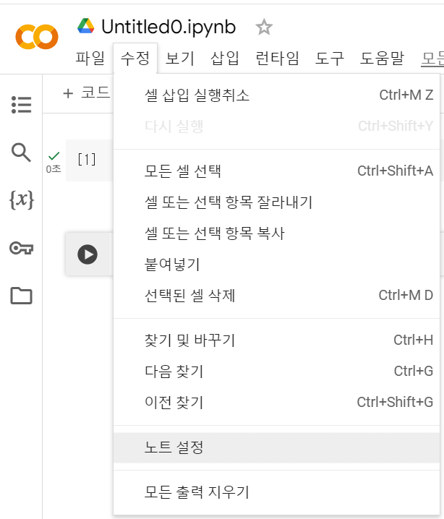
3. GPU 사용법

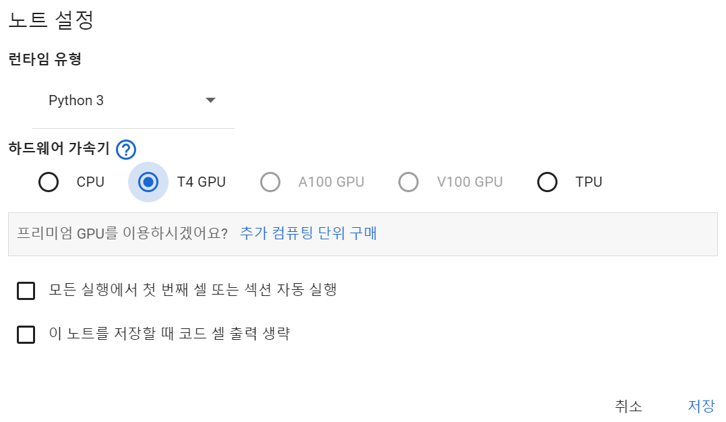

4. 성능비교
- 코드 사용으로 cpu와 gpu 사용한 경우 실행 하여 비교
- 코드는 별도 저장

Google Colaboratory 기능
1. 텍스트 셀
- 셀에는 문장을 입력가능

2. 스크레치 코드 셀
- 코드를 작성하고 확인할 수 있는 셀 화면
- 스크레치 코드는 창을 닫으면 사라진다. 남길 예정이 없는 코드를 확인 할때 사용
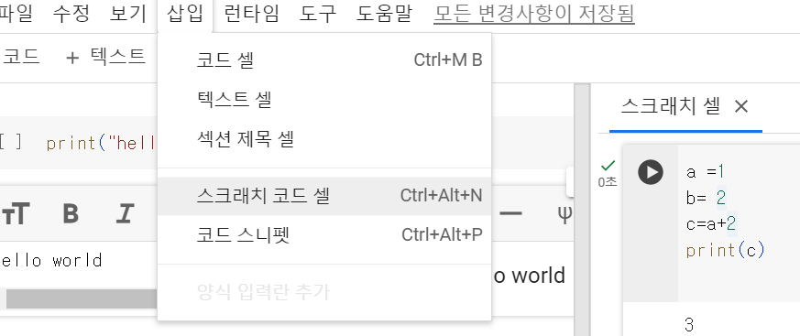

3. 코드 스니펫
- 파일 읽고 쓰기, 웹 관련 기능 등을 다루는 다양한 코드가 준비되어 있다.

4 코드의 실행 이력
- 실행된 코드 이력내역
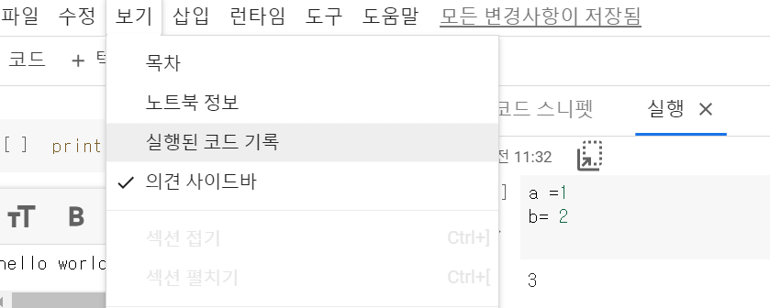

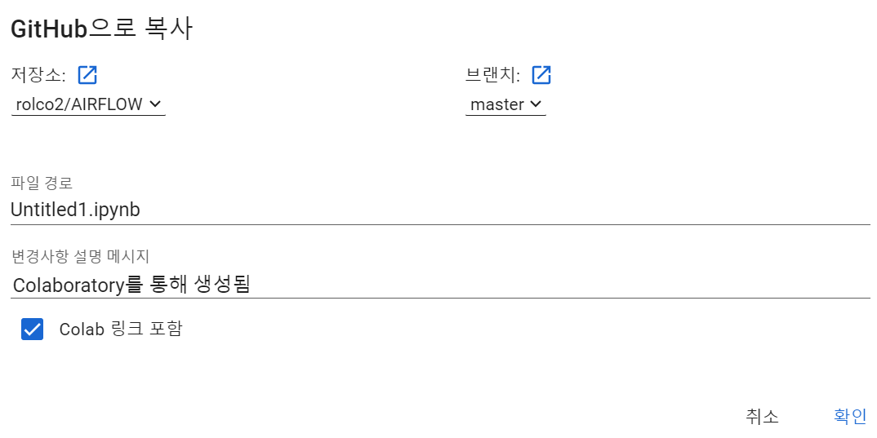
5. github와 연계
-

심층학습
3. 1 구현
1. 학습 파라미터와 하이퍼 파라미터
*학습 파라미터
- 심층학습의 목적은 이 학습하는 파라미터를 최적화 하는 것
- 1개의 뉴런으로 부터 출력이 앞뒤 층의 모든 뉴런의 입력과 연결되어 있다
같은 층의 누런끼리는 접속되지 않는다.

* 뉴런
- 여러 개의 입려기 있는데 각각에 가중치를 곱하여 총합을 취합한다.
- 이것에 바이어스를 더해서 활성화 함수에 의해 처리를 실시해 출력한다.
- 가중치와 바이어스 가 신경망의 학습 파라미터 이다.
- 이러한 최적화를 위해 사용되는 것이 백프로퍼게이션 이라는 알고리즘을 이용한다.

* 백프로퍼게이션
- 신경마을 데이터가 거슬러 올라가게 하여 네트워크 각층의 파라미터가 조금씩 조정된다.
- 학습 파라미터는 전결합층에서의 가중치와 바이어스뿐만은 아니다. 합성층의 필터도 학습 파라미터를 가진다.

* 하이퍼 파라미터
- 갱신되지 않고 고정된 채로 있는 파라미터를 하이퍼 파라미터라고 한다.
- 층의 수나 각 층의 뉴런 수, 최적화 알고리즘의종류나 상수, CNN에서의 필터 크기
- 하이퍼파라미터를 신중하게 설정해야 한다.

3. 순전파와 역전파
- 순전파는 신경망에서의 입력에서 출력을 향해서정보가 거슬러 올라가는 것
어떤 입력에 대응하는 출려글 예측치라고 해석한다. Forward라는 매서드명과 연관된다.
- 연전파는 출력에서 입력을 향해 정보가 거슬러 올라가는 것
백프로퍼게이션에 의해 이뤄지고, 신경망 학습에 사용된다.
backward라는 메서드명과 연관된다.

- PyTorch에서 순전파 코드는 직접 작성해야 하지만 역전파는 자동으로 이뤄지므로 직접 구체적인 코드를 적지 않아도 된다.

3. 2 Tensor
Tensor
- PyTorch에서 가장 기본이 되는 데이터 구조
- 수치 계산 라이브러리 NumPy의 배열과 취급 방법이 비슷하지만 차이점도 많다
Tensor는 계산 이력의 유지나 자동 미분에 대응하고 있다.

1. 패키지 확인
- !pip list
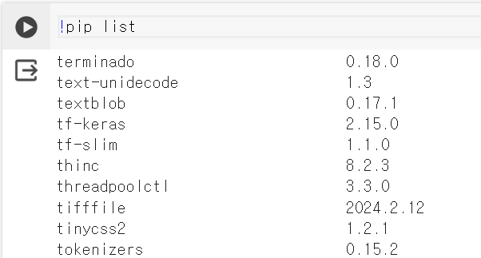

2. Tensor 생성
- import torch
a = torch.tensor([1,2])
-- 다른 생성 은 코드 참조

3. numpy 배열과 Tensor의 상호 변환
- 기계학습에서 수치 연산 라이브러리 NumPy의 배열이 자주 사용되므로 Tensor와 상호 변환은 중요
- 코드 참조

4. 범위를 지정하여 Tensor의 일부에 접근
- 다양한 방법으로 Tensor의 일부에 범위를 지정하여 접근할 수 있다.
- 코드 참조

3. 3 활성화 함수
1. 시그모이드 함수
- 0과 1 사이를 매끄럽게 변화하는 함수
- 함수로써 x가 작아지면 함수의 출력 y는 0에 가까워지고 x가 커지면 y는 1에 가까워 진다.
- 함수 : Sigmoid()

2. tanh (하이퍼볼릭 탄젠트)
- -1과 1사이를 매끄럽게 변화하는 함수
- 시그모이드와 비슷하지만 0을 중심으로 대칭히기 떄문에 균형 잡힌 활성화 함수
- 함수 : Tanh()

3. ReLU
- 램프 함수라고도 하며, 인공 신경망에서 많이 사용 된다.
- 입력값 x가 0보다 작거나 같을 때 0을 출력하고, x가 0보다 클 경우 입력값을 그대로 출력
- x, > 0 범위에서만 함수가 활성화 된다.

4. 항등함수
- 입력값을 그대로 출력값으로 반환하는 함수
- x = y

5. 소프트맥스 함수
- 신경망에서 분류 작업을 수행할 떄 주로 사용되는 활성화 함수
- 입력된 값들을 각 클래스에 대한 확률로 변환하느 ㄴ역할
- 모델의 출력값을 각 클래스에 대한 확률 분포로 가능
- 입력된 값들을 지수 함수를 통해 양수로 변환하고, 이들을 모두 더한 값으로 각 클레스에
대한 확률을 계산한다.
- 입력값들을 양수로 만드는 이유는 출력값을 확률로 해석하기 위함이다.

3.4 손실 함수
- 출려과 정답 사이의 오차를 정의한느 함수 이다.
- 평균 제곱 오차와 교차 엔트로피오차 등이 있다.

1. 평균 제곱오차
- 출력값과 정답값의 차를 제곱하여 전체 출력층의 뉴런으로 평균을 취함으로써 정의되는 오차
- 사용함수 MSELoss()

2. 교차 엔트로피 오차
- 신경망에서 분류 작업을 수행할때 주로 사용되는 손실 함수
- 신경망에서 분류를 실시할 떄는 one-hot 표현이 많이 사용된다.
- one-hot 정답으로 선택된 클래스 요소만 1 나머지는 0 형태
- 함수 : CrossEntropyLoss()

